상품제안서
리복 2단자동 친환경 어스+140g 면사타올 세트 | 상품코드: S36875

 |  |  |  |  |  |  | 02-713-8555 | www.synergygift.co.kr
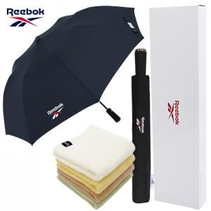

【상세/제작정보】 | <p>* 타올자수인쇄 별도문의&nbsp;</p>

【인쇄/포장옵션】 | [손잡이] 실크, [원단] 실크, [타올] 실크, [타올] 자수 / 포장지포장

【공급단가】 | 수량 | 50~ | 100~ | 500~ | 1,000~ | 3,000~
*VAT별도 | 단가 | 13,200원 | 12,100원 | 11,300원 | 11,100원 | 10,900원

【상품 URL】 | https://www.synergygift.co.kr:443/src/goods_detail.php?gdno=36875

